Projectblad
Project | Gemeente: Dordrecht |  | 2026-05-13 |  | LOC3311MC21 |  | LL
(bestaand) | Containernummer |  |  | Betonputten
1. OOC REST | OOC………. | Bouwjaar | KTZ | PUT | ? | Bouwjaar | Klapvloer

(nieuw) | Containernummer |  |  | Betonputten |  | Vloer
1. OOC REST | OOC………. | Bouwjaar | KTZ | PUT | Monolitisch | Bouwjaar | Klapvloer
2. OOC PMD | OOC………. | Nieuw | Vconsyst | PUT | Monolitisch | Nieuw | Klapvloer
3. BOC OPK | BOC | Nieuw
4. OC GFE | BOC | Nieuw

Locatiecode | LOC3311MC21 |  |  |  | Bezoekdatum: | n.t.b.
Maximale loopafstand: |  | n.v.t. |  |  | Aantal aansluitingen: | hh
Coordinaten (rijksdriehoek) |  | X= 106166 |  | Y= 425652
Coördinaten (DD.dddddd°) |  | 51.8173490 | ° | 4.67896078 | °

Straat | Lange wantijkade |  |  | Huisnr. | 21
Postcode | 3311MC |  |  | Plaats | Dordrecht
Wijk | 19e eeuwse schil |  |  |  | Google

Acties | Tekening | Nee |  | Planning/week | ~Keuze~ | wk:
 | Locatiefoto | Ja |  | Controle | ~Keuze~
 | KLIC | Ja |  | Resultaatfoto | ~Keuze~
 | Proefsleuf | ~Keuze~
 | Bestelling | ~Keuze~ |  | Ordernr: | n.t.b.
 | Ontvangst | ~Keuze~
Opmerkingen: |  |  |  | Plaatsing mogelijk na proefsleuven: |  |  | ~Keuze~
 |  |  |  | Plaatsing definitief na (aanwijs)besluit: |  |  | ~Keuze~
Algemeen: | Hoogbouw in orde

Klic: | Volgens Klic geen kabels en/of leidingen door het werkgebied

Proefsleuf: | Noodzakelijk / In afwachting

Opdrachtgever: | Grijs: | In afwachting
 | Groen: | In afwachting
 | Verkeer: | In afwachting
 | Inzameling: | In afwachting

Algemeen:

2026-04-08 | Akkoord projectgroep Dordt (PL, PF, RK, RBE)
2026-04-23 | Akkoord Projectgroep HVC (GD. BB, RvP, RBE)

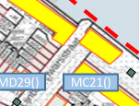
 | IST |  |  |  | SOLL
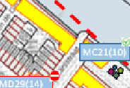

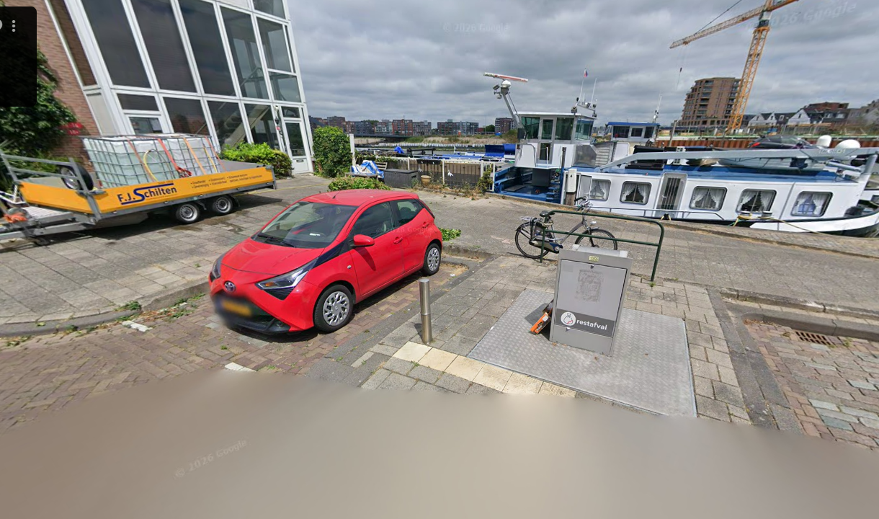
Locatie foto: |  |  |  |  | LOC3311MC21

Kaart:
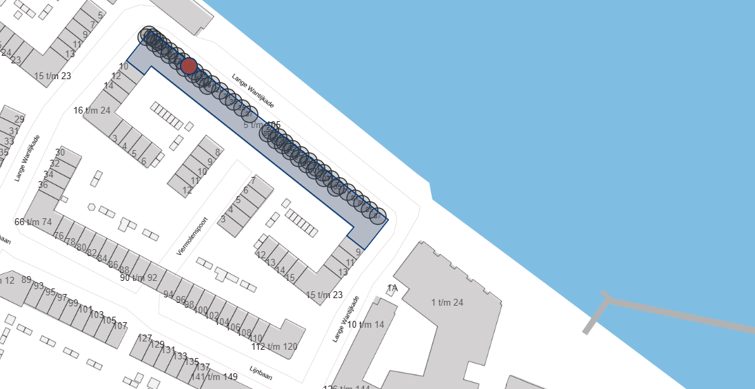

Bijzonderheden locatie:
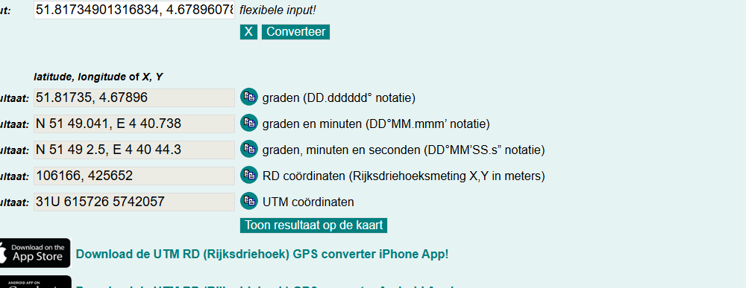

Klicoverzicht: |  |  |  |  | LOC3311MC21
 | KLIC-melding van d.d. Ja
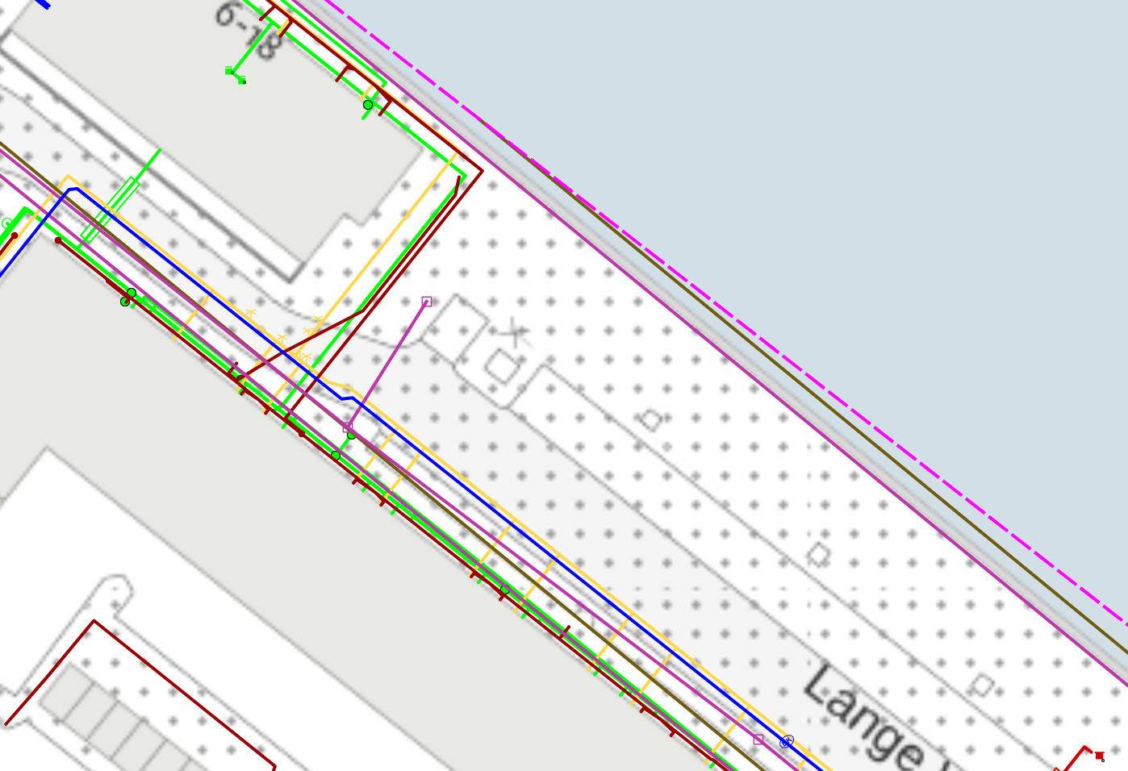

Bijzonderheden locatie:

Overig: |  |  |  |  | LOC3311MC21
 | Maximale loopafstand vanaf containers (www.afstandmeten.nl):
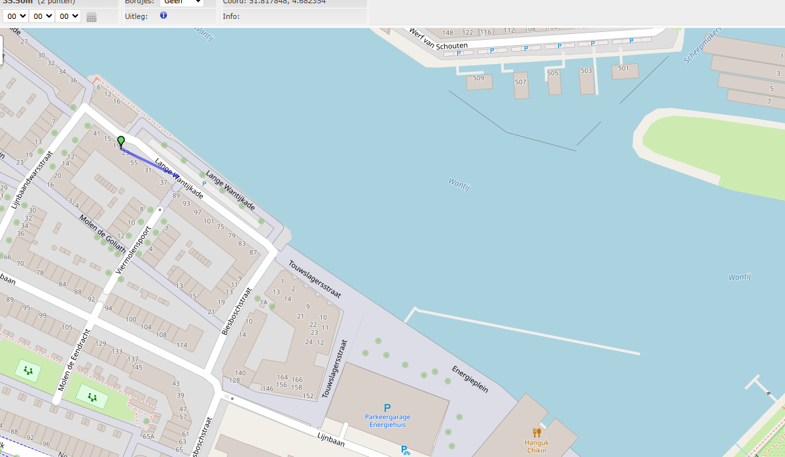

 | Kadastrale kaart
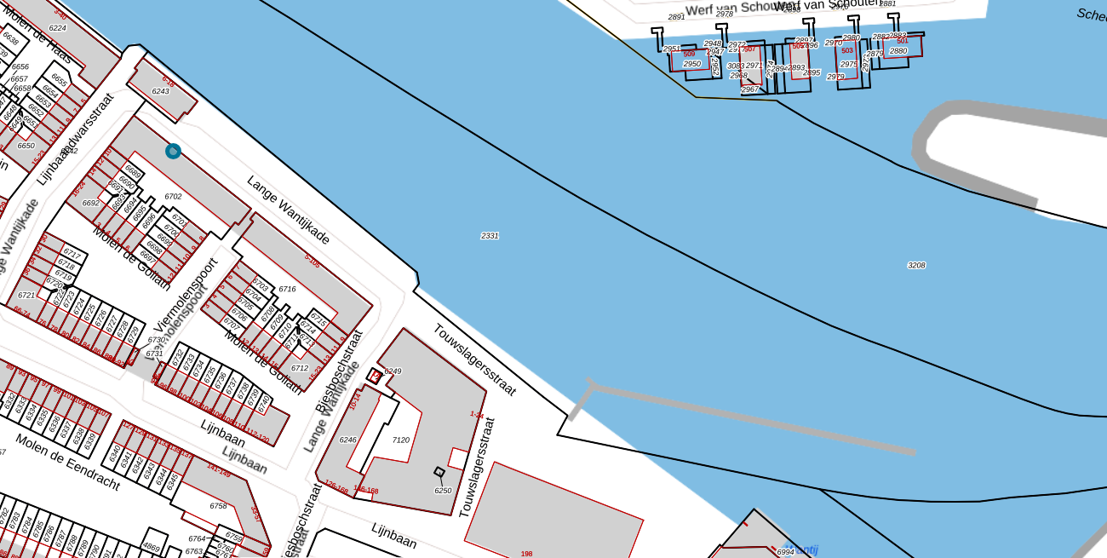

Bijzonderheden locatie:

AWB- Kaart |  |  |  |  | LOC3311MC21
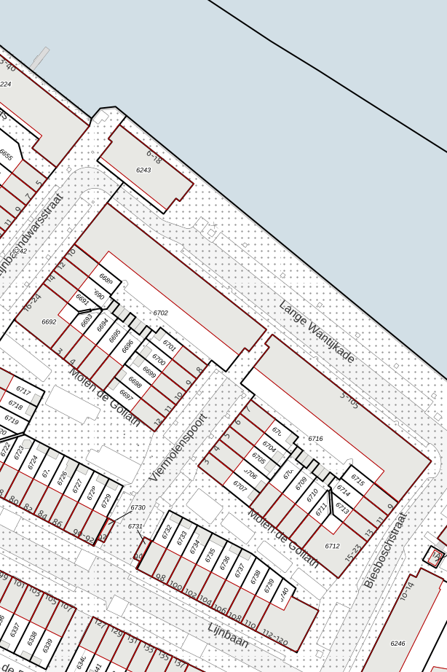

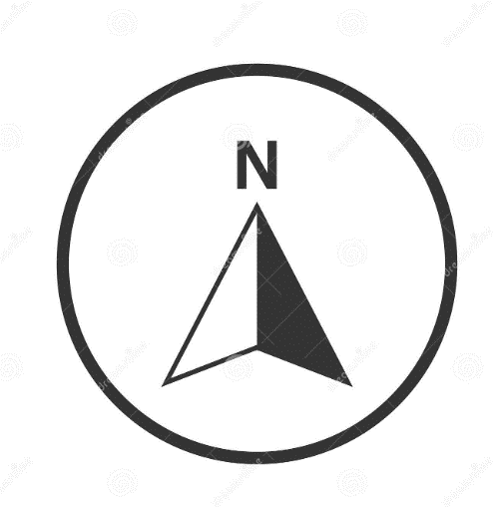

Bijzonderheden locatie:

